Bon de commande
 | NOM PRENOM | TELEPHONE |  |  |  |  | ADRESSE

REFERENCE | visuel | TAILLES |  |  |  |  |  |  |  |  |  | TOTAL | initiales | initiales | initiales
 |  | 4XS | 3XS | 2XS | XS | S | M | L | XL | 2XL | 3XL
HOMMES
30€
A103210.203 | 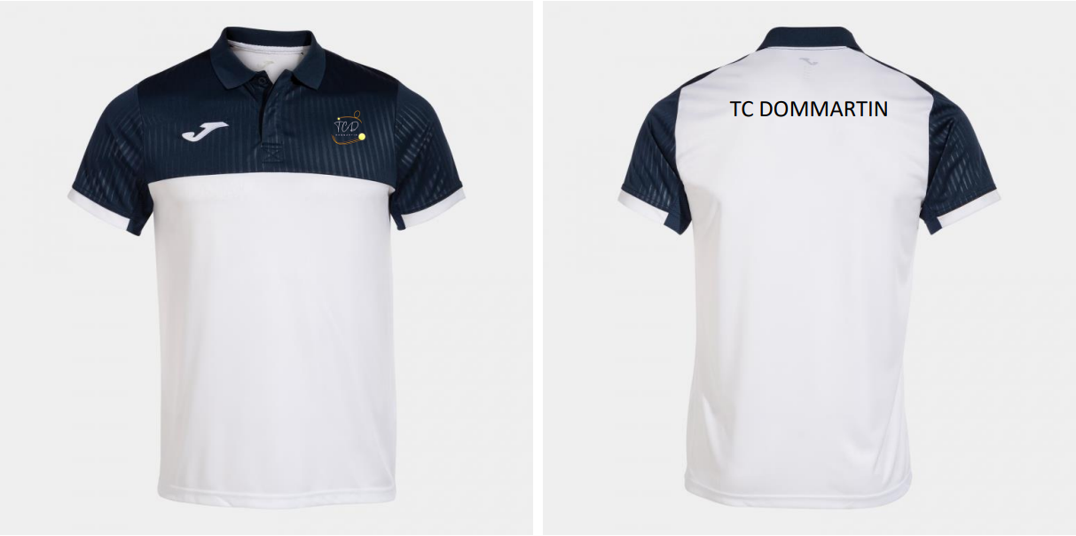 |  |  |  |  |  |  |  |  |  |  | 0.00 €
14€
A102252.332 | 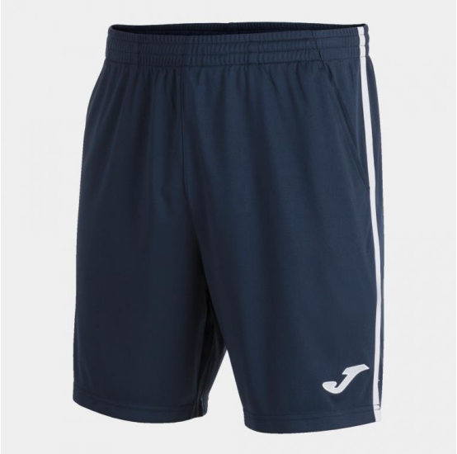 |  |  |  |  |  |  |  |  |  |  | 0.00 €
46€
Modèle Hommes
A103315.332 | 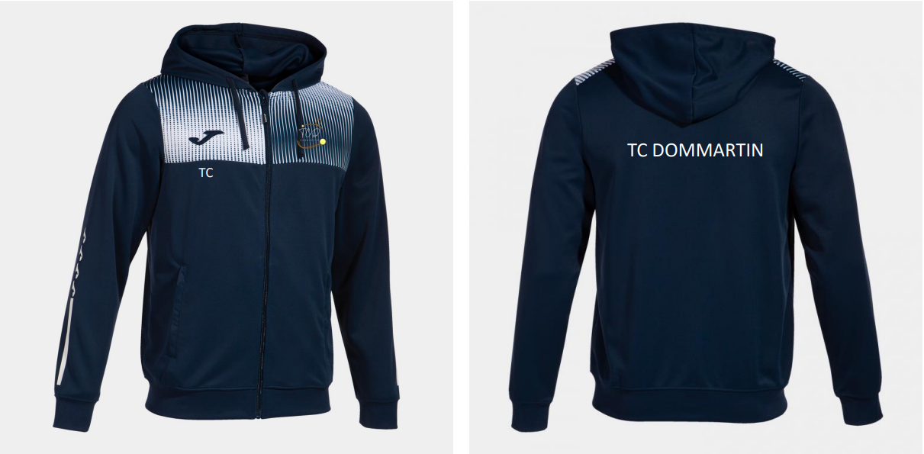 |  |  |  |  |  |  |  |  |  |  | 0.00 €
FEMMES
22€
A901714.203 | 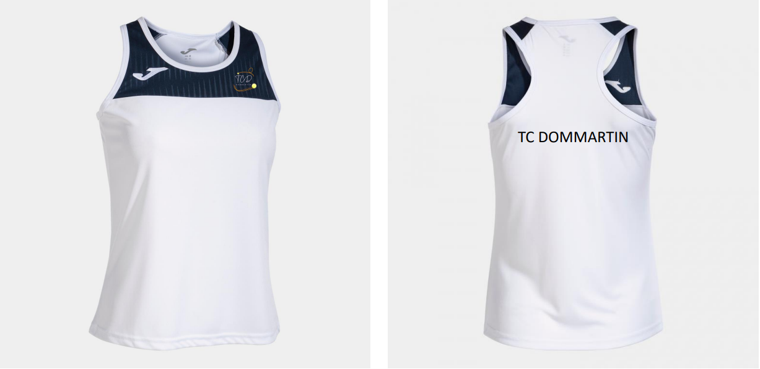 |  |  |  |  |  |  |  |  |  |  | 0.00 €
24€
A901644.203 | 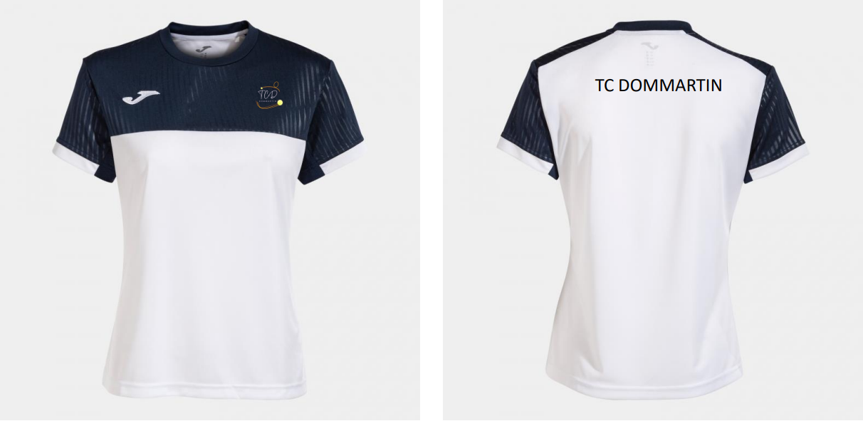 |  |  |  |  |  |  |  |  |  |  | 0.00 €
19€
A900759.331 | 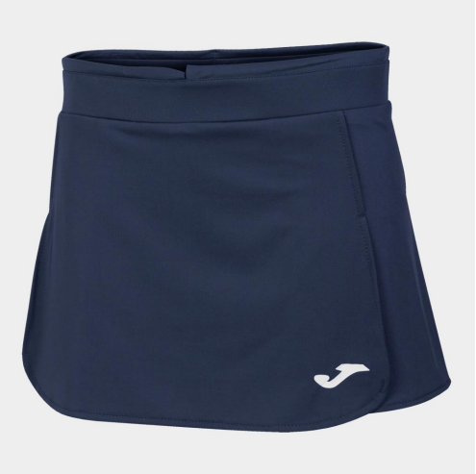 |  |  |  |  |  |  |  |  |  |  | 0.00 €
10€
A900250.331 | 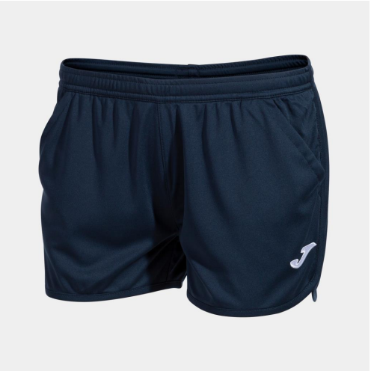 |  |  |  |  |  |  |  |  |  |  | 0.00 €
46€
Modèle Femmes
A901939.332 | 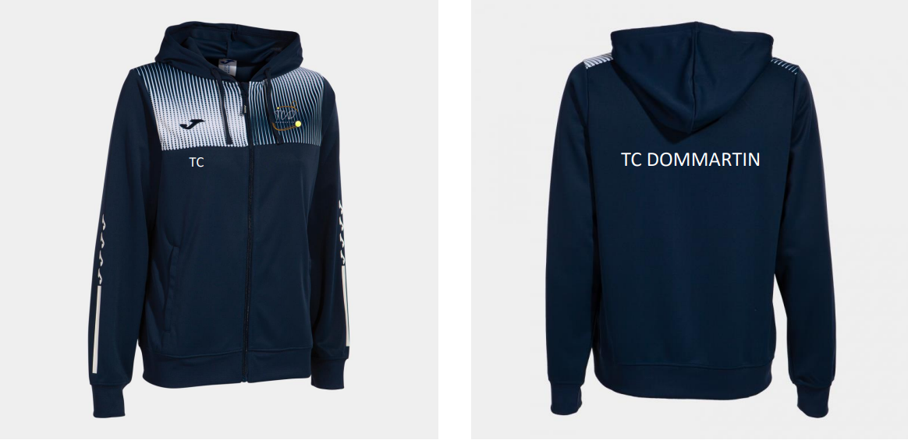 |  |  |  |  |  |  |  |  |  |  | 0.00 €
TOTAL A PAYER |  |  |  |  |  |  |  |  |  |  |  | 0.00 €

Correspondances de tailles
